0
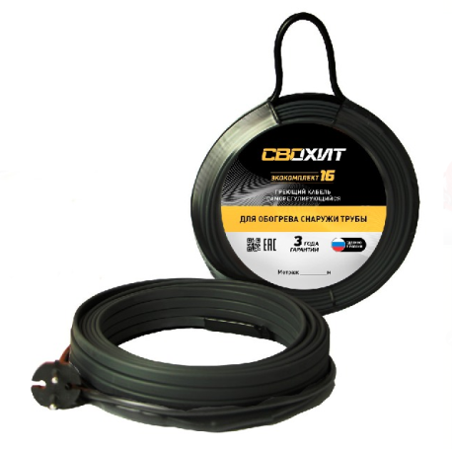
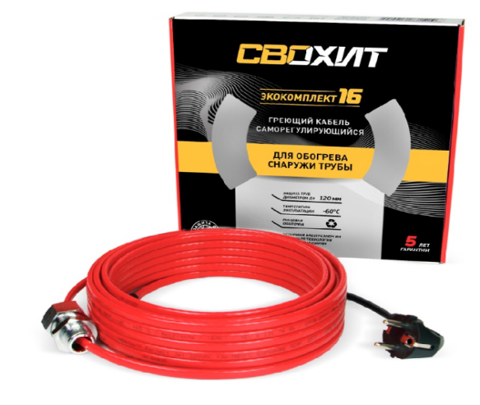

Модель | Описание
На базе Саморегулирующегося кабеля в пищевой изоляции, внутрь трубы, Готовый комплект
Свохит ЭКОКомплект 10 | Греющий кабель 1 метр, сальник 1/2, вилка 1.5 м
Свохит ЭКОКомплект 10 | Греющий кабель 2 метра, сальник 1/2, вилка 1.5 м
Свохит ЭКОКомплект 10 | Греющий кабель 3 метра, сальник 1/2, вилка 1.5 м
Свохит ЭКОКомплект 10 | Греющий кабель 4 метра, сальник 1/2, вилка 1.5 м
Свохит ЭКОКомплект 10 | Греющий кабель 5 метров, сальник 1/2, вилка 1.5 м
Свохит ЭКОКомплект 10 | Греющий кабель 6 метров, сальник 1/2, вилка 1.5 м
Свохит ЭКОКомплект 10 | Греющий кабель 7 метров, сальник 1/2, вилка 1.5 м
Свохит ЭКОКомплект 10 | Греющий кабель 8 метров, сальник 1/2, вилка 1.5 м
Свохит ЭКОКомплект 10 | Греющий кабель 9 метров, сальник 1/2, вилка 1.5 м
Свохит ЭКОКомплект 10 | Греющий кабель 10 метров, сальник 1/2, вилка 1.5 м
Свохит ЭКОКомплект 10 | Греющий кабель 11 метров, сальник 1/2, вилка 1.5 м
Свохит ЭКОКомплект 10 | Греющий кабель 12 метров, сальник 1/2, вилка 1.5 м
Свохит ЭКОКомплект 10 | Греющий кабель 13 метров, сальник 1/2, вилка 1.5 м
Свохит ЭКОКомплект 10 | Греющий кабель 14 метров, сальник 1/2, вилка 1.5 м
Свохит ЭКОКомплект 10 | Греющий кабель 15 метров, сальник 1/2, вилка 1.5 м
Свохит ЭКОКомплект 10 | Греющий кабель 16 метров, сальник 1/2, вилка 1.5 м
Свохит ЭКОКомплект 10 | Греющий кабель 17 метров, сальник 1/2, вилка 1.5 м
Свохит ЭКОКомплект 10 | Греющий кабель 18 метров, сальник 1/2, вилка 1.5 м
Свохит ЭКОКомплект 10 | Греющий кабель 19 метров, сальник 1/2, вилка 1.5 м
Свохит ЭКОКомплект 10 | Греющий кабель 20 метров, сальник 1/2, вилка 1.5 м
Свохит ЭКОКомплект 10 | Греющий кабель 21 метр, сальник 1/2, вилка 1.5 м
Свохит ЭКОКомплект 10 | Греющий кабель 22 метра, сальник 1/2, вилка 1.5 м
Свохит ЭКОКомплект 10 | Греющий кабель 23 метра, сальник 1/2, вилка 1.5 м
Свохит ЭКОКомплект 10 | Греющий кабель 24 метра, сальник 1/2, вилка 1.5 м
Свохит ЭКОКомплект 10 | Греющий кабель 25 метров, сальник 1/2, вилка 1.5 м

